벤포드 분석
분석 계정과목: | 1_보통예금(10301)
금액 기준열: | 차변

벤포드 법칙 분석 결과
첫째 자리 수 | 실제 건수 | 실제 분포 (%) | 벤포드 분포 (%) | 차이 (%)
1 | 320 | 28.7 | 30.1 | -1.4
2 | 177 | 15.9 | 17.6 | -1.7
3 | 150 | 13.4 | 12.5 | 0.9
4 | 141 | 12.6 | 9.7 | 2.9
5 | 126 | 11.3 | 7.9 | 3.4
6 | 44 | 3.9 | 6.7 | -2.8
7 | 51 | 4.6 | 5.8 | -1.2
8 | 53 | 4.7 | 5.1 | -0.4
9 | 54 | 4.8 | 4.6 | 0.2

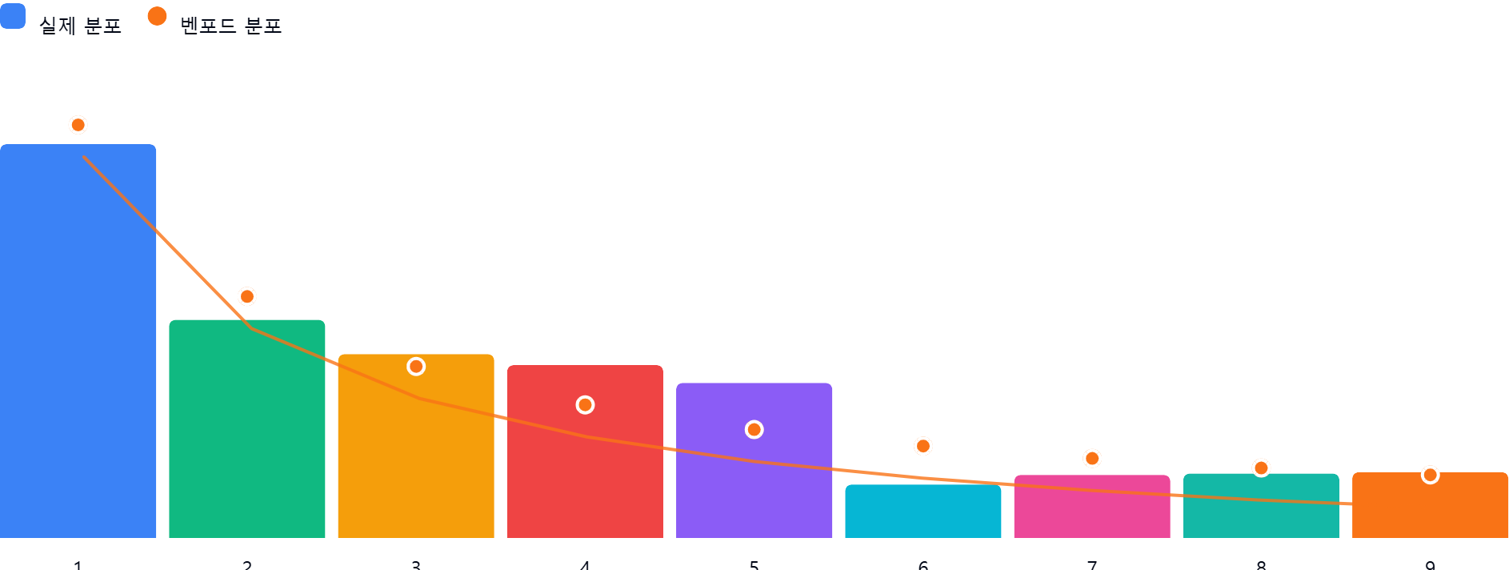

AI 감사인 의견
제시해주신 ‘1_보통예금(10301)’ 계정과목의 벤포드 법칙 분석 결과를 검토한 결과입니다.

---

## 1. 전반적 평가
해당 데이터의 첫째 자리 수 분포는 **벤포드 법칙(Benford's Law)의 일반적인 흐름(숫자가 작을수록 빈도가 높음)을 대체로 따르고 있으나, 일부 구간에서 유의미한 편차**가 관찰됩니다.

* **긍정적 요소**: 1과 2로 시작하는 숫자가 전체의 약 44.6%를 차지하여, 벤포드 법칙의 핵심 원리인 '선도 숫자가 작을수록 빈도가 높다'는 패턴은 준수하고 있습니다.
* **주의 요소**: 4와 5로 시작하는 숫자의 실제 빈도가 이론적 분포보다 상당히 높게(각 +2.9%, +3.4%) 나타나고 있으며, 6으로 시작하는 숫자는 반대로 크게 낮게(-2.8%) 나타나고 있습니다. 1,116건의 데이터는 통계적으로 유의미한 분석이 가능한 표본 크기이므로, 이러한 편차는 단순한 우연보다는 **데이터 생성 과정의 인위적 개입이나 특정 업무 규칙**이 반영되었을 가능성을 시사합니다.

## 2. 특이사항 분석
데이터 내 차이가 5%를 넘는 항목은 없으나, **4, 5, 6 구간의 편차(합산 약 9.1%)**는 실무적으로 주의 깊게 살펴봐야 할 영역입니다.

* **4와 5 구간의 과다 발생 (+6.3% 누적)**:
* **의미**: 특정 금액대(예: 40만 원~59만 원 사이)에 지출이 집중되거나, 승인 한도 설정 등으로 인해 해당 숫자로 시작되는 거래가 빈번하게 발생했을 가능성이 있습니다.
* **위험**: 만약 내부 결재 한도가 특정 금액(예: 500,000원) 직전으로 설정되어 있다면, 이를 회피하기 위한 분할 전표나 정형화된 금액 입력이 이루어지고 있을 위험이 있습니다.
* **6 구간의 저조한 발생 (-2.8%)**:
* **의미**: 자연스러운 거래 흐름이라면 나와야 할 60만 원대 거래가 통계적으로 누락되어 있습니다.
* **위험**: 특정 금액 구간을 의도적으로 피하거나, 다른 계정과목으로 대체 처리했을 가능성(계정 분류의 오류 또는 조작)을 배제할 수 없습니다.

## 3. 권고사항
위 분석 결과를 바탕으로 다음과 같은 추가 후속 절차를 수행할 것을 권고합니다.

1. **금액대별 세부 샘플링**: 4, 5로 시작하는 데이터와 6으로 시작하는 데이터 중 각각 무작위로 20~30건을 추출하여 증빙(세금계산서, 영수증, 품의서)을 대조하십시오. 특히 40~59만 원 대의 거래가 동일한 업체나 동일한 결재권자에 의해 발생했는지 확인이 필요합니다.
2. **분할 전표 확인**: 동일한 날짜에 동일한 거래처로 40~50만 원대 금액이 수차례 분할되어 입금되었는지 확인하십시오. (예: 490,000원 × 2건 등) 이는 결재 한도를 회피하기 위한 전형적인 쪼개기 거래일 수 있습니다.
3. **결재 프로세스 검토**: 해당 계정의 내부 통제 정책 중 50만 원(또는 특정 단위) 이상의 거래에 대해 추가 승인이 필요한지 확인하십시오. 벤포드 편차는 종종 이러한 '임계값(Threshold)'이 존재할 때 발생합니다.
4. **추가 분석**: 첫째 자리가 아닌 **'둘째 자리' 및 '첫 두 자리(First-two digits)' 분석**을 추가로 수행하면 특정 금액대에 집중된 패턴을 더 명확히 규명할 수 있습니다.

**종합 의견**: 본 데이터는 전반적으로 자연스러운 분포를 보이나, 특정 구간의 편차가 감지되므로 **"금액 임계값과 연동된 분할 거래 여부"**에 초점을 맞춘 표본 조사를 추천합니다.

